상품제안서
스마텍 3IN1 접이식 맥세이프 무선 충전 거치대 | 상품코드: S45277

 |  |  |  |  |  |  | 02-713-8555 | www.synergygift.co.kr
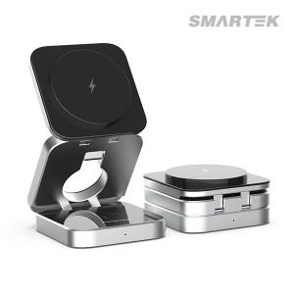

【상세/제작정보】

【인쇄/포장옵션】 | 실크 / 포장지포장

【공급단가】 | 수량 | 20~ | 100~ | 300~ | 500~ | 1,000~
*VAT별도 | 단가 | 23,500원 | 21,480원 | 20,600원 | 20,180원 | 19,780원

【상품 URL】 | https://www.synergygift.co.kr:443/src/goods_detail.php?gdno=45277

